Schacht_DN_1000
 |  |  |  |  |  |  |  |  |  |  |  |  |  |  |  |  | Version: 17.07.2020
Schachtplanung • Teil 1: Schachtunterteil

 | Planungshilfe für schalungserhärtete Schachtsysteme DN 1000

Bauvorhaben |  | Baustelle Musterstraße Los 8a |  |  |  |  |  |  | Schachtnr. |  |  | 123456

Planer |  | Ingenieurbüro Musterbau |  |  |  |  |  |  | Bauherr |  |  | Stadtwerke Musterhase

Ersteller |  | Max Mustermann |  |  |  |  |  |  | Baufirma |  |  | Tiefbau Musterbaggerei

Schachtunterteil:
Schachtgröße |  | DN |  |  | 1000 |  | [mm] |  | Wandstärken |  |  | t | (Wandstärke) |  | 150 | [mm]
Bauhöhe |  | h | (mindestens) |  | 550 |  | [mm] |  |  |  |  | t3 | (Bodenplatte) |  | 150 | [mm]
 |  | hges | (mindestens) |  | 700 |  | [mm] | → | Gewicht* |  |  | hges | 700 mm |  | 1.9 | [t]
 |  | hges | (gewählt) |  | 700 |  | [mm] | → |  |  |  | hges | 700 mm |  | 1.9 | [t]

Rohranschlüsse:
 |  | Material |  |  | DN |  | Position |  | Höhen-versatz |  | Hinweise:
 |  |  |  |  | [mm] |  | [gon] |  | [mm]
Auslauf |  |  |  |  |  |  | 0 |  |  |  | Die Position für den Auslauf liegt immer bei 0 gon.
Zulauf 1
Zulauf 2
Zulauf 3

Skizze:
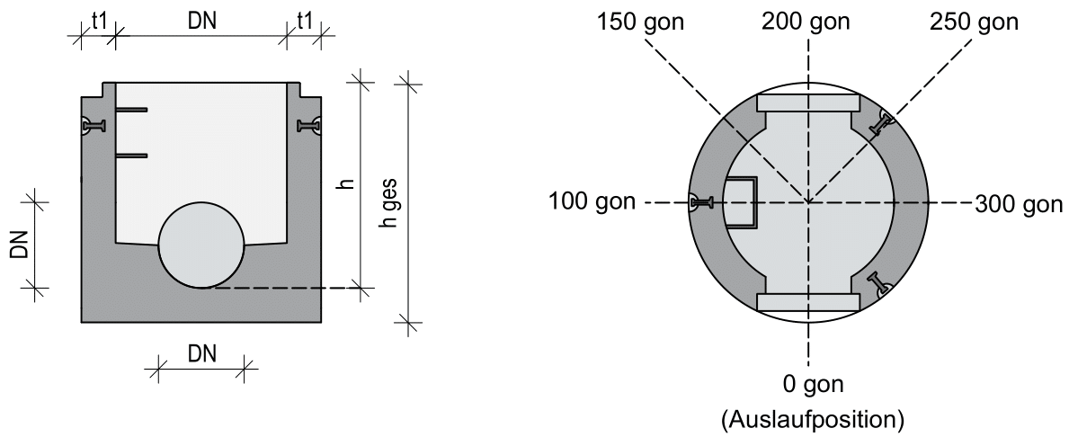

Information:
* Gewichtsangaben beziehen sich auf eine reguläre Schachtausführung nach DIN EN 1917 sowie DIN 4034-1 und können durch z.B. Abstürze vom anggebenden Gewicht abweichen. Planen Sie ausreichend Hubkraft ein.
Ihr Schacht ist nicht konfigurierbar? Gerne finden wir mit Ihnen eine Lösung für Ihr Projekt!
Unsere Ansprechpartner stehen Ihnen jederzeit zur Verfügung.
Betonwerk Bieren • Schachtplanungshilfe • Version 1.0 • Sie haben Fragen? |  |  |  |  |  |  |  |  |  |  |  | https://betonwerk-bieren.de/kontakt/

Schachtplanung • Teil 2: Schachtsystem

 | Planungshilfe für schalungserhärtete Schachtsysteme DN 1000

Bauvorhaben |  | Baustelle Musterstraße Los 8a |  |  |  |  |  |  | Schachtnr. |  |  | 123456

Kenndaten des Schachtsystems**
Anwendungszweck |  |  |  |  |  | Schmutzwasser |  |  |  | Wahl zwischen: Regen-, Schmutz und Mischwasser Schmutz- und Mischwasser haben denselben LV-Text.
Einstiegsöffnung |  |  |  |  |  | 62,5 cm |  |  |  | Der Durchmesser des Einstiegsöffnung sollte an die spätere Verwendung angepasst werden.
Betonqualität |  | Schachtunterteil |  |  |  | Regenwasser |  |  |  | C 50/60 für Regenwasser C 60/75 für Schmutz- und Mischwasser
 |  | Schachtaufbau |  |  |  | C 40/50 |  |  |  | Standard: Sofortentschalt: C 40/50 für Regenwasser Auf WunschSchalungserhärtet: C 50/60 oder C 60/75
Dichtsystem |  |  |  |  |  | TOP SEAL • Plus |  |  |  | Standard: TOP SEAL • Plus Auf Wunsch TOP SEAL • Vario und TOP SEAL
Steigsystem |  | Steighilfen |  |  |  | Steigbügel |  |  |  | Wir verzichten für den Arbeitsschutz auf zweiläufige Steigeisengänge aus Steigeisen.
 |  | Form |  |  |  | Form B |  |  |  | Steigbügel Form A ist nach unten gekröpft. Steigbügel Form B ist seitlicher Aufkantung.
 |  | Qualität |  |  |  | Edelstahl |  |  |  | Steigleitern sind nur in Edelstahl zu verwenden. Steigbügel: PE-ummantelter Kern.
Form vom Schachthals |  |  |  |  |  | eingezogener Einstieg |  |  |  | Zum Arbeitsschutz wird beim 62,5 cm Einstieg dringend der eingezogene Einstieg empfohlen!

Planung des Schachtsystems**
geplante lichte Schachttiefe |  |  |  |  | SOLL |  | 300 |  | [cm] | Diese Höhe entnehmen Sie ihren Plänen.
 |  |  |  |  | IST |  | 300 |  | [cm] | Summe aus Zeile 68-72; Geringe Abweichungen können im Aufbau ausgeglichen werden (Z. 71/72)

Planung des Schachtaufbaus**
Schachtunterteil |  |  |  |  |  |  | 55 |  | [cm] | Es wird automatisch die Höhe aus der Schachtplanung Teil 1 übernommen. siehe Zelle G17
Schachtringe |  |  | h=50 cm |  | 1 | [Stk] | 50 |  | [Stk] | Die gesamte Höhe der Schachtringe angeben. Verfügbare Bauhöhen sind 50 cm und 100 cm.
 |  |  | h=100 cm |  | 1 | [Stk] | 100 |  | [cm]
Schachthals bzw. Konus oder Abdeckplatte |  |  |  | Schachthals |  |  | 60 |  | [cm] | TOP SEAL • Plus mit eingezogenem Einstieg TOP SEAL & TOP SEAL • Vario mit geradem Einstieg
 |  |  |  | Abdeckplatte |  |  |  |  | [cm]
Auflageringe (Ausgleichsringe) |  |  |  |  |  |  | 20 |  | cm | Die maximale Höhe der Ausgleichsringe darf nach DIN 4031-1 eine Höhe von 24 cm nicht überschreiten!
Schachtabdeckung |  |  |  |  |  |  | 15 |  | cm | Bei den Einbauhöhen von Schachtabdeckungen sind beim Hersteller anzufragen. (Häufig 12,5, 14 o. 16 cm)

Information:
** Aufgrund der Komplexität der unterschiedlichsten Ausführungsvarianten sind die Angaben in Zeile 54-60 der Reihe nach auszufüllen. Ein nachträgliches Ändern der Angaben führt zu keiner automatischen Kontrolle der verknüpften Zellen! Bitte kontrollieren Sie Ihre Eingaben bei nachträglicher Veränderung sorgfältig.
Sie haben Fragen zum Schachtsystem, den Varianten, Auswahlmöglichten oder dem Schachtaufbau, dann stehen wir Ihnen jederzeit zur Verfügung.
Betonwerk Bieren • Schachtplanungshilfe • Version 1.0 • Sie haben Fragen? |  |  |  |  |  |  |  |  |  |  |  | https://betonwerk-bieren.de/kontakt/

Schachtplanung • Teil 3: Leistungsverzeichnis

 | Planungshilfe für schalungserhärtete Schachtsysteme DN 1000

Bauvorhaben |  | Baustelle Musterstraße Los 8a |  |  |  |  |  |  | Schachtnr. |  |  | 123456

Ordnungszahl |  |  |  |  | Menge |  | Einheit |  |  | Einheitspreis in [EUR] |  |  |  | Gesamtbetrag in [EUR]

01.00.0010 |  |  |  |  | 1 |  | Stk

 |  | Schmutzwasserschacht DN 1000
 |  | Typ 2 nach DIN EN 1917, DIN 4034-1, FBS-Qualitätsrichtlinie
 |  | sowie den nachfolgenden Anforderungen herstellen, liefern und
 |  | wasserdicht nach Arbeitsblatt DWA-A 139, DIN EN 1610 und DIN
 |  | 18306 versetzen.

 |  | Das Schachtunterteil ist einschließlich Gerinne,
 |  | Berme und Auftrittsfläche monolithisch mit den
 |  | folgenden zusätzlichen Anforderungen herzustellen:
 |  | • Systemzertifizierung nach ISO 9001
 |  | • Produktzertifizierung nach FBS-Qualitätsrichtlinie
 |  | • in der Schalung erhärtet
 |  | • homogene, glatte und porenarme Oberfläche
 |  | • formschlüssige Lastaufnahmepunkte nach Arbeitsblatt DWA-A 139

 |  | Zu- & Abläufe:
 |  | Ablauf entfällt
 |  | Zulauf 1 entfällt
 |  | Zulauf 2 entfällt
 |  | Zulauf 3 entfällt

 |  | Schachtunterteil:
 |  | • Wandstärke: 150 mm
 |  | • Nennweite: DN 1000
 |  | • Bauhöhe: 700 mm

 |  | Schachtaufbau:
 |  | • lichte Schachttiefe gesamt: ca. 300 cm
 |  | • Gesamthöhe Schachtringe: 100 cm
 |  | • Schachthals (eingezogener Einstieg) und Bauhöhe 60 cm

 |  | Dichtsystem:
 |  | • Dichtungssystem nach DIN EN 681-1, DIN 4060 und FBS
 |  | • integriertes Lastabtrags- und Dichtungssystem TOP SEAL • Plus
 |  | • Steiggänge aus Steighilfen nach DIN 19555
 |  | in Form B mit Edelstahlkern und PE-ummantelt

 |  | Betonqualität:
 |  | • Druckfestigkeit C 60/75
 |  | • Expositionsklasse XC4, XD3, XF1, XM2, XA3
 |  | • Wassereindringtiefe < 1 mm
 |  | • max. w/z Wert 0,39
 |  | • max. Schädigungstiefe nach DIN 19573 Anhang A für
 |  | pH 0 < 5,5 mm und pH 1 < 3 mm
 |  | • max. Schädigungstiefe nach Performance-Prüfung nach ZTV-EGLV
 |  | bei pH 3,5 < 1,25 mm

Information:
Der Muster LV-Text wurde anhand Ihrer oben gemachten Angaben erstellt. Bitte kontrollieren Sie Ihre Angaben und füllen Sie alle "grau" hinterlegten Felder aus.
Betonwerk Bieren • Schachtplanungshilfe • Version 1.0 • Sie haben Fragen? |  |  |  |  |  |  |  |  |  |  |  | https://betonwerk-bieren.de/kontakt/

